例7-2
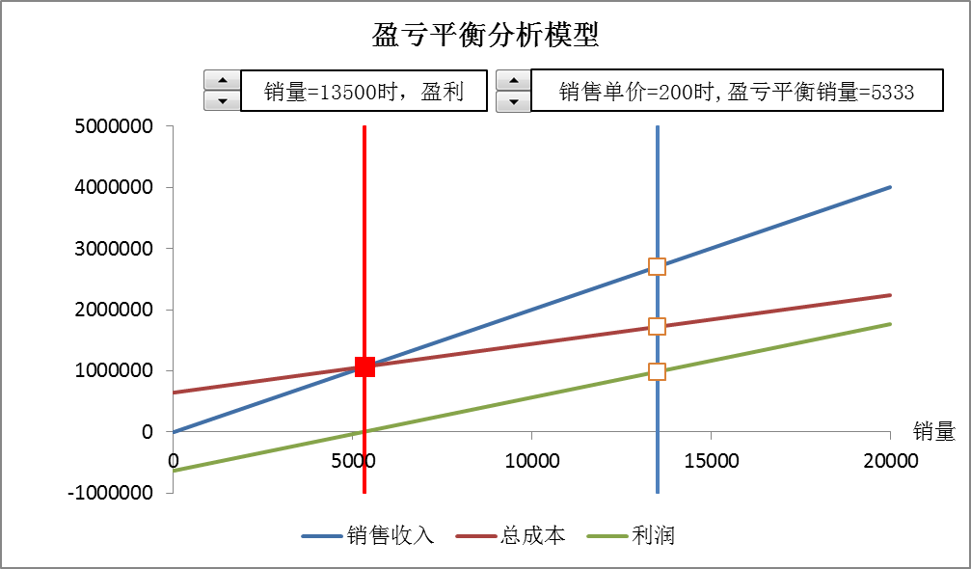
【例7-2】乐普公司从事芯片生产，年固定成本为640000元，生产一片芯片的可变成本为80元，每年的最大生产能力为20000片。一项销售调查显示，公司明年的销售价格可以暂定为每片200元，管理层希望借助于盈亏平衡模型进行盈亏分析。参照下面两个图形建立模型。

盈亏平衡分析图形
盈亏平衡分析模型
 | 销售收入 | 总成本 | 利润
0 | 0 | 640000 | -640000
20000 | 4000000 | 2240000 | 1760000
销量=13500时，盈利
销售单价=200时,盈亏平衡销量=5333.33333333333

盈亏平衡分析面积图
盈亏平衡分析面积图
 |  | 利润 | 亏损 | 销售收入 | 总成本
0
2000
4000
6000
8000
10000
12000
14000
16000
18000
20000
单位可变成本=80时,盈亏平衡销量=5333.33333333333
亏损区

亏损区

盈利区

